Податок
Маємо результати спостережень за зміною величин попиту та пропозиції на ринку деякого товару 1. За цими даними знайти аналітичний вигляд функцій для попиту та пропозиції. 2. Побудувати знайдені функції в осях (Q,P). знайти точку ринкової рівноваги і нанести її на графік. Дослідити стан рівноваги на стабільність. 3. З’ясувати та графічно відобразити (на графіку з п.2), як зміняться параметри ринкової рівноваги після введення: податку, субсидії для виробника/споживача або квоти. |  |  |  |  |  |  |  |  | 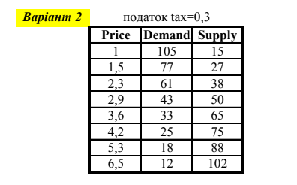 |  |  | Еластичність | E=((dQ/dP)|(P*,Q*))*(P*/Q*)

Price | Demand | Supply | DemandF | SuplyF | Sup(tax) |  | Через Підбір параметру |  |  | Ed | -0.88869239321 |  |  | Qs(tax)=F(P-tax) | ставка податку
1 | 105 | 15 | 91.023797599 | 10.555 | -6.75015493 | Пункт 2 | Q*d | 53.86218158 |  | Es | 0.90078289016
1.5 | 77 | 27 | 75.877559689 | 30.227356115 | 19.400877293 |  | Q*s | 53.862035492
2.3 | 61 | 38 | 56.708322678 | 50.966084827 | 44.185114906 |  | P* | 2.4414626187 |  | нестабільна динамічна рівновага
2.9 | 43 | 50 | 45.582368425 | 62.212635537 | 56.91450429 |  | Q*d-Q*s | 0.00014608807318
3.6 | 33 | 65 | 35.329594521 | 72.703348314 | 68.481730325 |  | Рівноважна точка
4.2 | 25 | 75 | 28.3980643 | 80.182430998 | 76.586860405
5.3 | 18 | 88 | 19.028178975 | 91.46879952 | 88.641708635
6.5 | 12 | 102 | 12.294118588 | 101.37109802 | 99.078482552
Апроксимація
Функціональні залежності
 |  |  |  |  |  |  |  |  |  |  | tax | 0.3

 |  |  |  |  |  |  |  |  |  |  | Пункт3 | Q**d | 49.913419527
 |  |  |  |  |  |  |  |  |  |  |  | Q**s(tax) | 52.022628434
 |  |  |  |  |  |  |  |  |  |  |  | P** | 2.650634861
 |  |  |  |  |  |  |  |  |  |  |  | Q**d-Q**s | -2.1092089069
 |  |  |  |  |  |  |  |  |  |  |  | Рівноважна точка після введення податку

 |  |  |  |  |  |  |  |  |  |  | Розподіл ставки податку
 |  |  |  |  |  |  |  |  |  |  | споживач | виробник
 |  |  |  |  |  |  |  |  |  |  | 0.20917224228 | 0.090827757718

